入荷（雨衣）
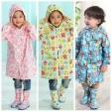
 |  |  |  | 补货数量 |  |  |  |  |  | 价格 |  |  |  |  |  | 金额
货号 | 图片 | 中文 | 日文 | S | M | L | XL | XXL | XXXL | S | M | L | XL | XXL | XXXL
T001 |  | 粉 | ピンク | 0 | 0 | 0 | 0 | 0 | 0 | 28 | 28 | 28 | 28 | 28 |  | 0
 |  | 蓝 | ブルー | 0 | 0 | 0 | 0 | 0 | 0 | 28 | 28 | 28 | 28 | 28
 |  | 黄 | イエロー | 0 | 0 | 0 | 0 | 0 | 0 | 28 | 28 | 28 | 28 | 28
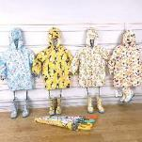
T002 |  | 天马 | ウマ | 0 | 0 | 0 | 0 | 0 | 0 | 34 | 34 | 34 | 34 | 34 |  | 0
 |  | 企鹅 | ペンギン | 0 | 0 | 0 | 0 | 0 | 0 | 34 | 34 | 34 | 34 | 34
 |  | 豹 | ヒョウ | 0 | 0 | 0 | 0 | 0 | 0 | 34 | 34 | 34 | 34 | 34
 |  | 小鸟 | トリ | 0 | 0 | 0 | 0 | 0 | 0 | 34 | 34 | 34 | 34 | 34
T003 |  | 粉 | ピンク | 0 | 0 | 0 | 0 | 0 | 0 | 36 | 36 | 36 | 36 | 36 | 36 | 180
 | 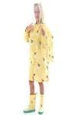 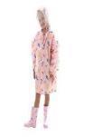 | 黄 | イエロー | 0 | 0 | 0 | 0 | 0 | 5 | 36 | 36 | 36 | 36 | 36 | 36
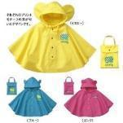
T004 |  | 粉 | ピンク | 0 | 5 | 0 | 0 | 0 | 0 | 20 | 20 | 20 | 22 | 22 |  | 266
 |  | 蓝 | ブルー | 0 | 0 | 5 | 3 | 0 | 0 | 20 | 20 | 20 | 22 | 22
 |  | 黄 | イエロー | 0 | 0 | 0 | 0 | 0 | 0 | 20 | 20 | 20 | 22 | 22
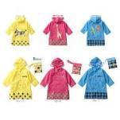
T005 |  | 粉 | ピンク | 0 | 0 | 0 | 0 | 0 | 0 | 20 | 20 | 20 | 26 | 26 |  | 0
 |  | 黄 | イエロー | 0 | 0 | 0 | 0 | 0 | 0 | 20 | 20 | 20 | 26 | 26
 |  | 蓝 | ブルー | 0 | 0 | 0 | 0 | 0 | 0 | 20 | 20 | 20 | 26 | 26
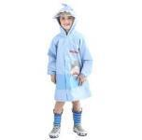
T006 |  | 粉 | ピンク | 0 | 0 | 0 | 0 | 0 | 0 | 38 | 38 | 38 | 38 | 38 |  | 0
 |  | 蓝 | ブルー | 0 | 0 | 0 | 0 | 0 | 0 | 38 | 38 | 38 | 38 | 38
 |  | 灰 | グレー | 0 | 0 | 0 | 0 | 0 | 0 | 38 | 38 | 38 | 38 | 38
T007 | 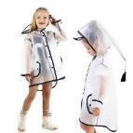 | 白 | ホワイト | 0 | 0 | 0 | 0 | 0 | 0 | 25 | 25 | 25 | 25 | 25 |  | 0
 |  | 黑 | ブラック | 0 | 0 | 0 | 0 | 0 | 0 | 25 | 25 | 25 | 25 | 25
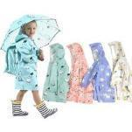
T008 |  | 绿 | グリーン | 0 | 0 | 0 | 0 | 0 | 3 | 36 | 36 | 36 | 36 | 36 | 36 | 216
 |  | 粉 | ピンク | 0 | 0 | 0 | 0 | 0 | 0 | 36 | 36 | 36 | 36 | 36 | 36
 |  | 蓝 | ブルー | 0 | 3 | 0 | 0 | 0 | 0 | 36 | 36 | 36 | 36 | 36 | 36
 |  | 灰 | グレー | 0 | 0 | 0 | 0 | 0 | 0 | 36 | 36 | 36 | 36 | 36 | 36
T009 | 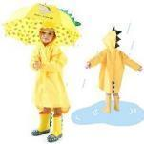 | - | - | 0 | 0 | 0 | 0 | 0 | 0 | 28 | 28 | 28 | 28 |  |  | 0
T010 |  | 粉 | ピンク | 0 | 0 | 0 | 0 | 0 | 0 | 35 | 35 | 35 | 35 | 35 |  | 0
 | 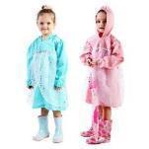 | 蓝 | ブルー | 0 | 0 | 0 | 0 | 0 | 0 | 35 | 35 | 35 | 35 | 35
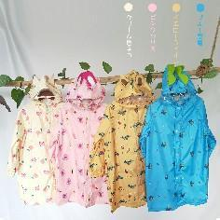
T011 |  | 绿 | グリーン | 0 | 0 | 0 | 0 | 0 | 0 | 39 | 39 | 39 | 39 | 39 | 39 | 0
 |  | 粉 | ピンク | 0 | 0 | 0 | 0 | 0 | 0 | 39 | 39 | 39 | 39 | 39 | 39
 |  | 蓝 | ブルー | 0 | 0 | 0 | 0 | 0 | 0 | 39 | 39 | 39 | 39 | 39 | 39
 |  | 灰 | グレー | 0 | 0 | 0 | 0 | 0 | 0 | 39 | 39 | 39 | 39 | 39 | 39
T012 | 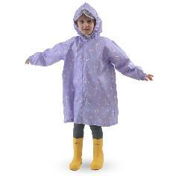 | 紫色星黛露 | - | 0 | 0 | 0 | 0 | 0 | 0 | 36 | 36 | 36 | 36 | 36 |  | 0
T013 | 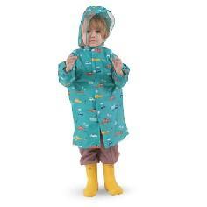 | 小汽车 | - | 0 | 0 | 0 | 0 | 0 | 0 | 36 | 36 | 36 | 36 | 36 | 36 | 0
T014 | 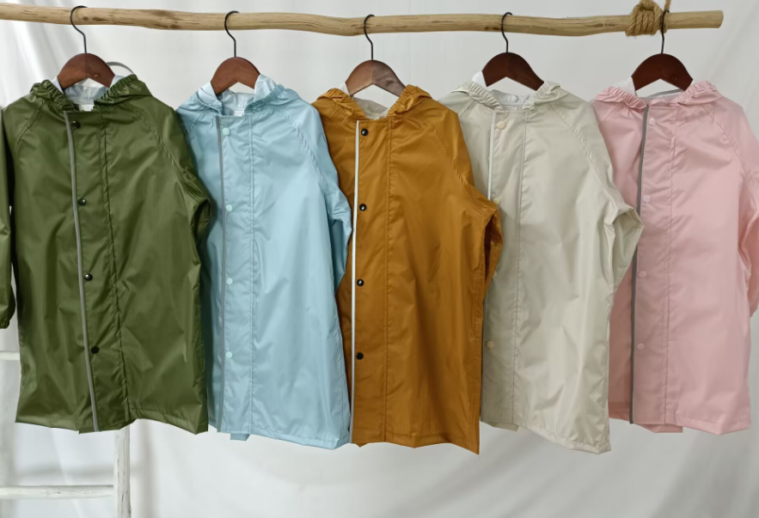 | 军绿 |  | 0 | 0 | 0 | 0 | 0 | 0 | 40 | 40 | 40 | 43 | 43 | 43 | 86
 |  | 蓝色 |  | 0 | 0 | 0 | 0 | 2 | 0 | 40 | 40 | 40 | 43 | 43 | 43
 |  | 咖色 |  | 0 | 0 | 0 | 0 | 0 | 0 | 40 | 40 | 40 | 43 | 43 | 43
 |  | 粉色 |  | 0 | 0 | 0 | 0 | 0 | 0 | 40 | 40 | 40 | 43 | 43 | 43
 |  | 卡其色 |  | 0 | 0 | 0 | 0 | 0 | 0 | 40 | 40 | 40 | 43 | 43 | 43
 |  |  |  |  |  |  |  |  |  |  |  |  |  |  |  | 748

入荷（居家服）
 |  |  |  | 补货数量 |  |  |  |  |  |  | 价格 |  |  |  |  |  |  | 金额 | 标签号码
货号 | 图片 | 中文 | 日文 | 90 | 100 | 110 | 120 | 130 | 140 | 150 | 90 | 100 | 110 | 120 | 130 | 140 | 150 |  | 90 | 100 | 110 | 120 | 130 | 140 | 150
P001 | 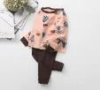 | 粉色森林 | ピンク森 | 0 | 0 | 0 | 0 | 0 | 0 | 0 | 36 | 36 | 36 | 36 | 36 | 36 | 36 | 0 | X000SYHBKZ | X000SYGQ5L | X000SYH8K3 | X000SYH6RX | X000SYH8KN
 | 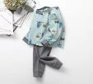 | 蓝色森林 | ブルー森 | 0 | 0 | 0 | 0 | 0 | 0 | 0 | 36 | 36 | 36 | 36 | 36 | 36 | 36 | 0 | X000SYGKA7 | X000SYH6RN | X000SYGQ65 | X000SYH8KD | X000SYHBLT
 |  | 粉色企鹅 | ピンクペンギン | 0 | 0 | 0 | 0 | 0 | 0 | 0 | 36 | 36 | 36 | 36 | 36 | 36 | 36 | 0 | X000SYG7KP | X000SYH8JT | X000SYGKAH | X000SYG7KF | X000SYHBL9
 |  | best layers | best layers | 0 | 0 | 0 | 0 | 0 | 0 | 0 | 36 | 36 | 36 | 36 | 36 | 36 | 36 | 0 | X000SYG7K5 | X000SYGQ5V | X000SYH6SH | X000SYGQ5B | X000SYH6S7
P002 | 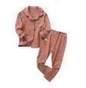 | 粉色花柄 | ピンク花柄 | 0 | 0 | 0 | 0 | 0 | 0 | 0 | 48 | 48 | 48 | 48 | 48 | 48 | 48 | 0 | X000SYG8FT | X000SYFST1 | X000SYGL3N | X000SYH9VV | X000SYHR0J
 |  | 灰色花柄 | グレー花柄 | 0 | 0 | 0 | 0 | 0 | 0 | 0 | 48 | 48 | 48 | 48 | 48 | 48 | 48 | 0 | X000SYGL47 | X000SYH9W5 | X000SYHB7N | X000SYFSSR | X000SYGL3X
 |  | 橘色鹿 | オレンジ鹿 | 0 | 0 | 0 | 0 | 0 | 0 | 0 | 48 | 48 | 48 | 48 | 48 | 48 | 48 | 0 | X000SYG8EZ | X000SYFSTB | X000SYHB73 | X000SYHR0T | X000SYHB7D
 | 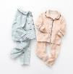 | 蓝色鹿 | ブルー鹿 | 0 | 0 | 0 | 0 | 0 | 0 | 0 | 48 | 48 | 48 | 48 | 48 | 48 | 48 | 0 | X000SYH9WF | X000SYG8F9 | X000SYGL4H | X000SYHR13 | X000SYG8FJ
 | 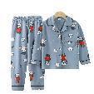 | 熊猫 | パンダ柄 | 0 | 0 | 0 | 0 | 0 | 0 | 0 | 48 | 48 | 48 | 48 | 48 | 48 | 48 | 0 |  | X000ZJ41JH | X000ZJ4421 | X000ZJ41M9 | X000ZJ41L5 | X000ZJ41KV | X000ZJ440X
 | 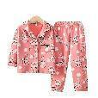 | 兔子 | ウサギ柄 | 0 | 2 | 2 | 3 | 0 | 3 | 0 | 48 | 48 | 48 | 48 | 48 | 48 | 48 | 480 |  | X000ZJ3JDB | X000ZJ43ZJ | X000ZJ3JFT | X000ZJ3JD1 | X000ZJ41MT | X000ZJ3JE5
 | 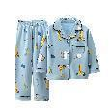 | 长颈鹿 | キリン柄 | 0 | 0 | 0 | 3 | 0 | 2 | 0 | 48 | 48 | 48 | 48 | 48 | 48 | 48 | 240 |  | X000ZJ441H | X000ZJ43YP | X000ZJ41K1 | X000ZJ3JEP | X000ZJ41KB | X000ZJ3JEF
 | 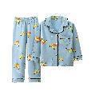 | 汽车 | 自動車柄 | 0 | 0 | 0 | 0 | 0 | 0 | 0 | 48 | 48 | 48 | 48 | 48 | 48 | 48 | 0 |  | X000ZJ3JDL | X000ZJ3JFJ | X000ZJ440N | X000ZJ3JDV | X000ZJ41MJ | X000ZJ41KL
 | 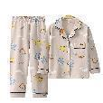 | 肉色恐龙 | 肌色恐竜柄 | 0 | 0 | 0 | 0 | 0 | 0 | 0 | 48 | 48 | 48 | 48 | 48 | 48 | 48 | 0 |  | X000ZJ3JF9 | X000ZJ43Z9 | X000ZJ3JG3 | X000ZJ440D | X000ZJ4403 | X000ZJ441R
 | 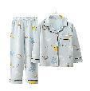 | 蓝色恐龙 | ブルー恐竜柄 | 0 | 0 |  | 3 | 0 | 0 | 0 | 48 | 48 | 48 | 48 | 48 | 48 | 48 | 144 |  | X000ZJ43YZ | X000ZJ41JR | X000ZJ43ZT | X000ZJ3JCR | X000ZJ442B | X000ZJ41LP
 | 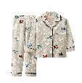 | 灰色汽车 | バス柄 | 0 | 3 | 3 | 0 | 0 | 0 | 0 | 48 | 48 | 48 | 48 | 48 | 48 | 48 | 288 |  | X000ZKDDR7 | X000ZKDUJN | X000ZKDVVP | X000ZKDDRH | X000ZKDUJD | X000ZKERKT
 |  |  |  |  |  |  |  |  |  |  |  |  |  |  |  |  |  | 1152

入荷（雨靴等）
 | 图片 | 颜色 | 颜色 | 国内尺寸 | 日本尺寸 | 补货 | 价格 | 金额
T101 | 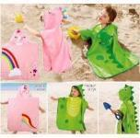 | 鳄鱼(绿) | ワニ | - | - | 0 | 29.5 | 0
 |  | 独角兽(粉) | ユニコーン | - | - | 15 | 29.5 | 442.5
T303 |  | 黄色 | ピンク | 23 | 内寸15cm | 0 | 38 | 0
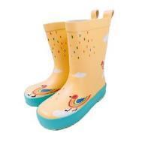
 |  |  |  | 24 | 内寸16cm | 0 | 38 | 0
 |  |  |  | 26 | 内寸17cm | 0 | 38 | 0
 |  |  |  | 28 | 内寸18.5cm | 0 | 38 | 0
 |  |  |  | 29 | 内寸19cm | 0 | 38 | 0
 |  |  |  | 31 | 内寸20cm | 0 | 38 | 0
 |  |  |  | 32 | 内寸21cm | 0 | 38 | 0
 |  |  |  | 34 | 内寸22.5cm | 0 | 38 | 0
 |  | 粉色 | ブルー | 23 | 内寸15cm | 0 | 38 | 0
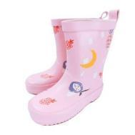
 |  |  |  | 24 | 内寸16cm | 0 | 38 | 0
 |  |  |  | 26 | 内寸17cm | 0 | 38 | 0
 |  |  |  | 28 | 内寸18.5cm | 0 | 38 | 0
 |  |  |  | 29 | 内寸19cm | 0 | 38 | 0
 |  |  |  | 31 | 内寸20cm | 0 | 38 | 0
 |  |  |  | 32 | 内寸21cm | 0 | 38 | 0
 |  |  |  | 34 | 内寸22.5cm | 0 | 38 | 0
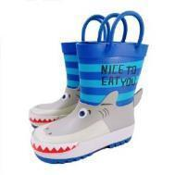
T306 |  | 鲨鱼 | ブルー | 23 | 内寸15cm | 0 | 40 | 0
 |  |  |  | 24 | 内寸16cm | 0 | 40 | 0
 |  |  |  | 26 | 内寸17cm | 0 | 40 | 0
 |  |  |  | 28 | 内寸18.5cm | 0 | 40 | 0
 |  |  |  | 29 | 内寸19cm | 0 | 40 | 0
 |  |  |  | 31 | 内寸20cm | 5 | 40 | 200
 |  |  |  | 32 | 内寸21cm | 0 | 40 | 0
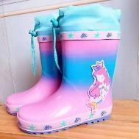
 |  | 美人鱼 | 人魚柄 | 23 | 内寸15cm | 0 | 40 | 0
 |  |  |  | 24 | 内寸16cm | 0 | 40 | 0
 |  |  |  | 26 | 内寸17cm | 0 | 40 | 0
 |  |  |  | 28 | 内寸18.5cm | 0 | 40 | 0
 |  |  |  | 29 | 内寸19cm | 0 | 40 | 0
 |  |  |  | 31 | 内寸20cm | 0 | 40 | 0
 |  |  |  | 32 | 内寸21cm | 0 | 40 | 0
 |  | 鳄鱼 | ワニ柄 | 23 | 内寸15cm | 0 | 38 | 0
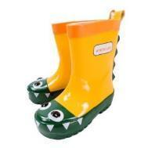
 |  |  |  | 24 | 内寸16cm | 0 | 38 | 0
 |  |  |  | 26 | 内寸17cm | 0 | 38 | 0
 |  |  |  | 28 | 内寸18.5cm | 0 | 38 | 0
 |  |  |  | 29 | 内寸19cm | 0 | 38 | 0
 |  |  |  | 31 | 内寸20cm | 0 | 38 | 0
 |  |  |  | 32 | 内寸21cm | 0 | 38 | 0
T308 |  | 绿色 |  | 23 | 内寸15cm | 0 | 38 | 0
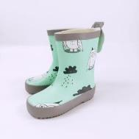
 |  |  |  | 24 | 内寸16cm | 0 | 38 | 0
 |  |  |  | 26 | 内寸17cm | 0 | 38 | 0
 |  |  |  | 28 | 内寸18.5cm | 0 | 38 | 0
 |  |  |  | 29 | 内寸19cm | 0 | 38 | 0
 |  |  |  | 31 | 内寸20cm | 0 | 38 | 0
 |  |  |  | 32 | 内寸21cm | 0 | 38 | 0
 |  |  |  | 34 | 内寸22.5cm | 0 | 38 | 0
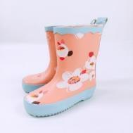
 |  | 粉色 |  | 23 | 内寸15cm | 0 | 38 | 0
 |  |  |  | 24 | 内寸16cm | 0 | 38 | 0
 |  |  |  | 26 | 内寸17cm | 0 | 38 | 0
 |  |  |  | 28 | 内寸18.5cm | 0 | 38 | 0
 |  |  |  | 29 | 内寸19cm | 0 | 38 | 0
 |  |  |  | 31 | 内寸20cm | 0 | 38 | 0
 |  |  |  | 32 | 内寸21cm | 3 | 38 | 114
 |  |  |  | 34 | 内寸22.5cm | 0 | 38 | 0
 |  | 白色 |  | 23 | 内寸15cm | 0 | 38 | 0
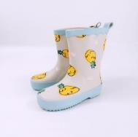
 |  |  |  | 24 | 内寸16cm | 0 | 38 | 0
 |  |  |  | 26 | 内寸17cm | 0 | 38 | 0
 |  |  |  | 28 | 内寸18.5cm | 0 | 38 | 0
 |  |  |  | 29 | 内寸19cm | 0 | 38 | 0
 |  |  |  | 31 | 内寸20cm | 0 | 38 | 0
 |  |  |  | 32 | 内寸21cm | 0 | 38 | 0
 |  |  |  | 34 | 内寸22.5cm | 0 | 38 | 0
 |  | 蓝色 |  | 23 | 内寸15cm | 0 | 38 | 0
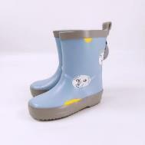
 |  |  |  | 24 | 内寸16cm | 0 | 38 | 0
 |  |  |  | 26 | 内寸17cm | 0 | 38 | 0
 |  |  |  | 28 | 内寸18.5cm | 0 | 38 | 0
 |  |  |  | 29 | 内寸19cm | 0 | 38 | 0
 |  |  |  | 31 | 内寸20cm | 0 | 38 | 0
 |  |  |  | 32 | 内寸21cm | 0 | 38 | 0
 |  |  |  | 34 | 内寸22.5cm | 0 | 38 | 0
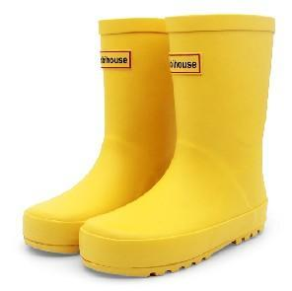
T309 |  | 黄色 |  | 24 | 内寸15.5cm | 0 | 38 | 0
 |  |  |  | 26 | 内寸17cm | 0 | 38 | 0
 |  |  |  | 28 | 内寸18cm | 0 | 38 | 0
 |  |  |  | 30 | 内寸19.5cm | 0 | 38 | 0
 |  |  |  | 32 | 内寸21cm | 0 | 38 | 0
 |  |  |  | 34 | 内寸22.5cm | 3 | 38 | 114
 |  |  |  | 36 | 内寸24cm | 0 | 38 | 0
 |  |  |  |  |  | 26 |  | 870.5

